Терморегуляторы
Модель | Описание
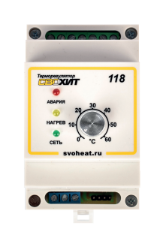 Терморегулятор СВОХИТ 118 | Терморегулятор СВОХИТ 118 - Термостат для обогрева требопроводов, емкостей, открытых площалок и теплых полов.
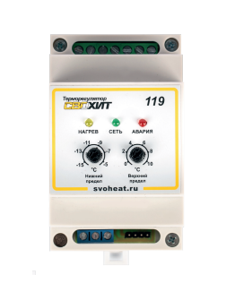 Терморегулятор СВОХИТ 119 | Терморегулятор СВОХИТ 119 - Предназначен для систем антиобледенения водостоков на малых объектах. Позволяет содержать водостоки свободными от образования сосулек.
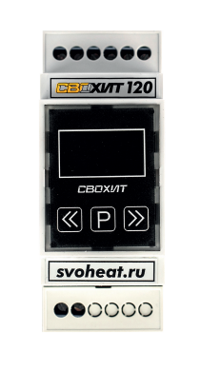 Терморегулятор СВОХИТ 120 | Терморегулятор СВОХИТ 120 - Универсальный компактный терморегулятор серии СВОХИТ с выносным термодатчиком, для монтажа на DIN - рейку. В зависимости от датчика и условий эксплуатации может применяться для управления системами защиты от замерзания труб и трубопроводов, электрическими теплыми полами в том числе и нагревательными матами.
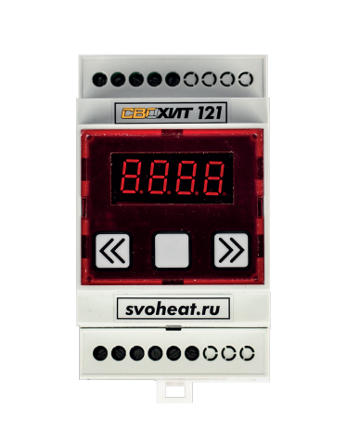 Терморегулятор СВОХИТ 121 | Терморегулятор СВОХИТ 121 - Терморегулятор с возможностью изменения параметров через меню и отображением текущей температуры в реальном времени. В качестве датчика температуры используются термопары, что позволяет работать с температурами до 1000°C Защита труб, водопроводов, канализации от замерзания Промышленный нагрев, резервуаров, муфельных печей и управление температурой в промышленных процессах.
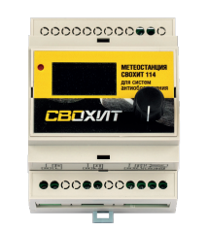 Метеостанция СВОХИТ 114 | Метеостанция СВОХИТ 114 - представляет собой электронный прибор, предназначенный для использования в системах антиобледенения. Прибор позволяет контролировать температуру окружающей среды и наличие атмосферных осадков, включать систему кабельного обогрева в автоматическом режиме. Экономичность использования прибора достигается путем контроля выпадения атмосферных осадков. Является отечественным аналогом метеостанции Raychem EMDR-10.

